Worksheet
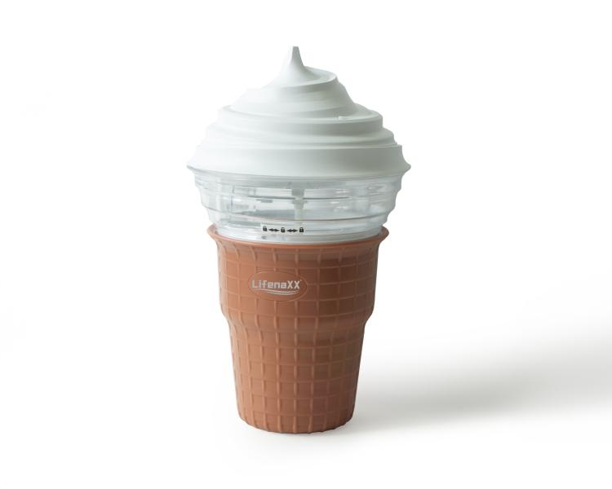
Lifenaxx Mini Eismaschine LX-059

Artikelnummer | 5314 |  | VE | 9
EAN | 4260358128658 |  | Stück pro Palette | Keine Angabe
Zollnummer | 84186900 |  | Lagen Pro Palette | 3

Abmessungen - Artikel
Länge(cm) | Breite(cm) | Höhe(cm) | Gewicht(g)
15.5 | 15.5 | 27 | 998

Abmessungen - Artikelverpackung
Länge(cm) | Breite(cm) | Höhe(cm) | Leergewicht(g) | Gewicht(g) Artikel+Verpackung
16 | 16 | 27.5 | 199 | 1282

Abmessungen - VE Karton (Masterkarton)
Länge(cm) | Breite(cm) | Höhe(cm) | Gewicht(g)
48.3 | 48.3 | 30.3 | 9500

Verpackung - Bestandteile
Rest Zubehör (g) | Papier/Pappe (g) | Styropor (g) | Kunstst. Hohlkörper(g) | Kunstst. Folien(g) | Materialverbunde (g)
0 | 45 | 8 | 0 | 7 | 0

Weiterführende Informationen
Technaxx Reseller Portal

